スポンサー広告
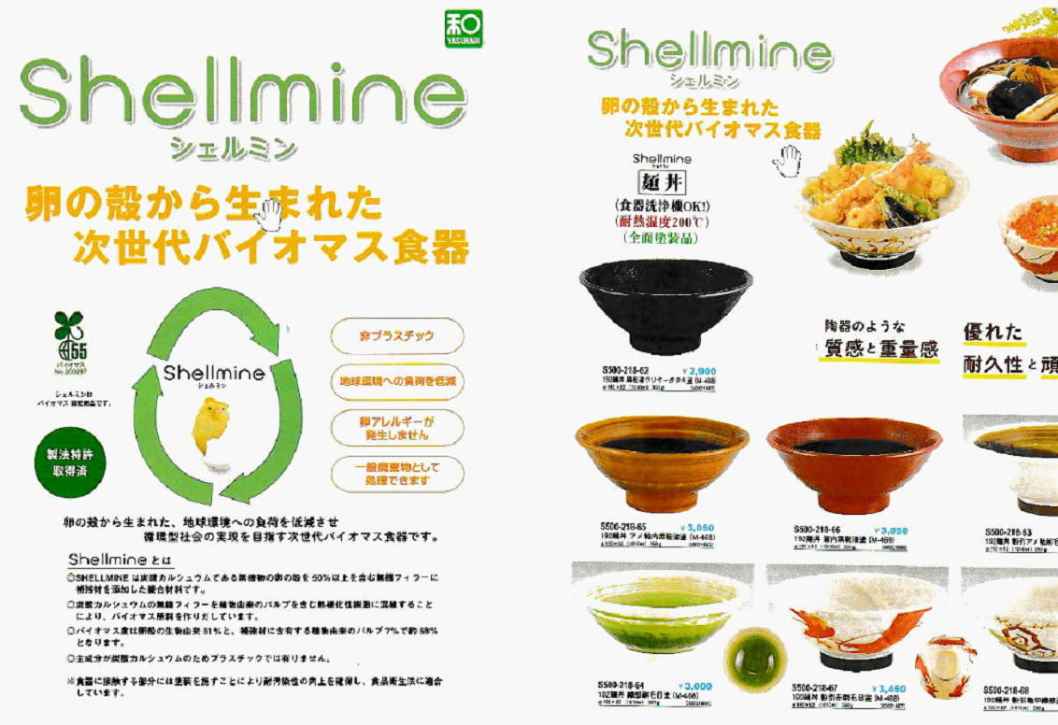

43 新型コロナウイルス情報
 |  | 新型指定感染症情報 80 |  |  |  | インド変異株、南アフリカ変異株の動向に注意しましょう
世界の感染者数の減衰が、特に日本の推移と顕著に一致している。 現在は欧州とロシアの新規感染者が増え始めている。この地区から今年の冬、感染力の強い新型変異株が蔓延しないことが望まれる。 世界の感染状況は底期から増加傾向に転じている。
11月下旬から年末にかけての世界的感染拡大に対して日本としてどのように取り組むかが最大の課題となる。
*評価に値する政府のコロナ対策 第三回ブースター接種の予定を明確にすべき時期!!
*さらに加速させ10月末で70%に届けば、社会的集団免疫のめどが立つ! → 世界の感染第3波はピークアウト しかしまだ毎日43万人が新規感染状態である。 *国産ワクチン製造承認と経済再生プログラムの更なる後押しが急務
医師、歯科医師以外にも打ち手確保は、薬剤師、獣医師、臨床検査・衛生検査技師、鍼灸師、介護士、医療関連学生を全て動員せよ
 | 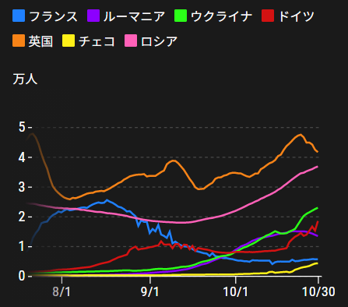
 |  | 今週の新型肺炎 新規感染者数 世界で312万人(対前週の増加に対して1万人増加)
 | 世界の新規感染者数: このところ300万人で若干上昇に転じている。 北半球の平均気温が下がってきているのでリバウンドしないように注視。
 | コロナ・ワクチン接種予定と内容 (菅前首相の最大の功績)
世界の感染率は1.2% 微減
65歳以上の高齢者に肺炎発症による重度化リスクが高い
致死率2.0%(▲0.１%)
)
 | 日本国内のワクチン接種状況 https://github.com/owid/covid-19-data/blob/master/public/data/vaccinations/country_data/Japan.csv 1回接種回数 2回数接種 ワクチン接種率 接種率が頭落ち状態 11月4日（木） 98,487,956 92,556,990 82.1% 2回接種に関しては、すでに77.1%程度、 ----------------------------------------------------------------------------------------初期目標は達成可能!! 11月末までには20歳以上90%目標 |  |  |  |  |  |  |  |  |  |  |  |  | >
 |  | Reported 11/7 8:22 (前週より311万人増加) 世界は感染 減少ペースだが下げ止まり
 |  | https://gisanddata.maps.arcgis.com/apps/opsdashboard/index.html#/bda7594740fd40299423467b48e9ecf6

世界の増加率が落ち着き始めている
 |  |  | 現在の新型コロナウイルス感染者数 |  |  | 前週 | 患者数 | 対世界比% | 死者数 | 致死率 | 対前週増加率
 |  |  |  |  | Total | 246,366,054 | 249,491,441 | 100.0% | 5,043,648 | 2.0% | 101.3% | 前週からの増加数
 |  |  |  |  | 米国 | 45,949,951 | 46,461,215 | 18.6% | 754,216 | 1.6% | 101.1% | 米国再拡大傾向在り | 3,125,387
 |  |  |  |  | カナダ | 1,721,419 | 1,737,252 | 0.7% | 29,192 | 1.7% | 100.9%
 |  |  |  |  | メキシコ | 3,802,287 | 3,821,830 | 1.5% | 289,414 | 7.6% | 100.5%
 |  |  |  |  | ブラジル | 21,804,094 | 21,874,324 | 8.8% | 609,388 | 2.8% | 100.3%
 |  |  |  |  | ｱﾙｾﾞﾝﾁﾝ | 5,288,259 | 5,295,260 | 2.1% | 116,083 | 2.2% | 100.1%
 |  |  |  |  | チリ | 1,692,877 | 1,706,622 | 0.7% | 37,841 | 2.2% | 100.8%
 |  |  |  |  | 南アフリカ | 2,921,886 | 2,923,751 | 1.2% | 89,319 | 3.1% | 100.1%
 |  |  |  |  | トルコ | 8,009,010 | 8,206,345 | 3.3% | 71,927 | 0.9% | 102.5%
 |  |  |  |  | イラン | 5,916,211 | 5,980,260 | 2.4% | 127,173 | 2.1% | 101.1%
 |  |  |  |  | インド | 34,260,470 | 34,344,683 | 13.8% | 460,265 | 1.3% | 100.2%
 |  |  |  |  | パキスタン | 1,272,345 | 1,276,240 | 0.5% | 28,518 | 2.2% | 100.3%
 |  |  |  |  | ロシア | 8,338,053 | 8,613,533 | 3.5% | 241,095 | 2.8% | 103.3%
 |  |  |  |  | スペイン | 5,011,148 | 5,025,639 | 2.0% | 87,504 | 1.7% | 100.3%
 |  |  |  |  | フランス | 7,262,178 | 7,310,967 | 2.9% | 118,855 | 1.6% | 100.7%
 |  |  |  |  | ドイツ | 4,594,059 | 4,759,880 | 1.9% | 96,498 | 2.0% | 103.6%
 |  |  |  |  | 日本 | 1,723,327 | 1,723,525 | 0.7% | 18,306 | 1.1% | 100.0%

 |  |  |  | 前回 | 今回 | 増加率 | 前回 | 今回 | 増加率
 |  |  | 世界全体 | - | - | - | 6,718,031,680 | 6,936,464,185 | 3.3% |  | 中国はほぼ全人口に対して2回以上の接種完了
 |  |  | 中国 | 159.2 | 160.8 | 1.0% | 2,232,088,000 | 2,254,252,000 | 1.0%
 |  |  | インド | 71.5 | 75.1 | 5.0% | 987,113,051 | 1,036,568,410 | 5.0%
 |  |  | 米国 | 122.2 | 124.2 | 1.6% | 409,291,449 | 416,005,448 | 1.6%
 |  |  | ブラジル | 121.8 | 128.3 | 5.3% | 258,823,504 | 272,673,196 | 5.4%
 |  | 5位 | 日本 | 144.8 | 148.3 | 2.4% | 183,344,047 | 187,865,740 | 2.5%
 |  |  | インドネシア | 63.3 | 67.9 | 7.3% | 173,014,525 | 185,616,142 | 7.3%
 |  |  | メキシコ | 87 | 90.9 | 4.5% | 112,198,441 | 117,240,849 | 4.5%
 |  |  | トルコ | 135.7 | 137.4 | 1.3% | 114,425,692 | 115,861,861 | 1.3%
 |  |  | ドイツ | 132.4 | 133.8 | 1.1% | 110,223,043 | 111,396,022 | 1.1%
 |  |  | パキスタン | 42.4 | 46.2 | 9.0% | 93,551,193 | 102,067,945 | 9.1%
 |  |  | ロシア | 66.5 | 69.9 | 5.1% | 95,885,492 | 100,766,655 | 5.1%
 |  |  | フランス | 141.2 | 142.1 | 0.6% | 95,946,391 | 96,573,324 | 0.7%
 |  |  | 英国 | 141.6 | 142.4 | 0.6% | 95,741,710 | 96,279,562 | 0.6%
 |  |  | イタリア | 147.7 | 149.9 | 1.5% | 87,956,663 | 89,274,052 | 1.5%
 |  |  | 韓国 | 141.6 | 147.8 | 4.4% | 73,315,164 | 76,520,101 | 4.4%
 |  |  | スペイン | 150.2 | 151.6 | 0.9% | 71,102,258 | 71,779,466 | 1.0%
 |  |  | カナダ | 152.2 | 153.8 | 1.1% | 57,837,375 | 58,452,306 | 1.1%
 |  |  | アルゼンチン | 123.9 | 129.8 | 4.8% | 56,217,372 | 58,885,357 | 4.7%
 |  |  | サウジアラビア | 128.9 | 130.7 | 1.4% | 44,862,697 | 45,497,613 | 1.4%
 |  |  | ポーランド | 101.1 | 102.2 | 1.1% | 38,373,412 | 38,802,190 | 1.1%
 |  |  | チリ | 178.8 | 186.4 | 4.3% | 34,188,420 | 35,629,347 | 4.2%
 |  |  | イスラエル | 171.2 | 172.3 | 0.6% | 15,781,614 | 15,882,007 | 0.6%

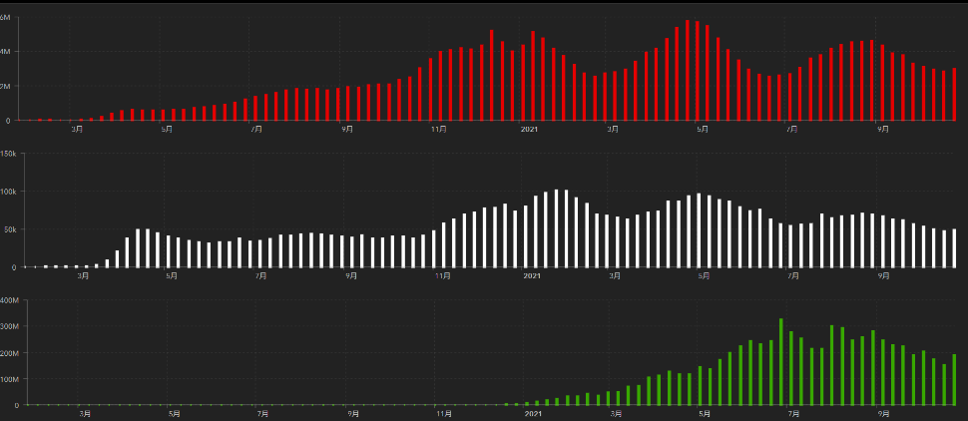
第一波 第二波 第三波
 |  |  |  |  |  |  |  |  |  |  | 世界的な第三波の大型感染は終息を迎えている。 ・第一波 中国武漢発 全世界的な流行期 2020/3-2021/3 ・第二波 イギリス・南アフリカ変異株による欧州流行 2021/3-6 ・第三波 δインド変異株による東南アジア・中東流行 2021/7- これまでの経過から順調に推移して9月末に下火か? ワクチン接種の進展が結果をもたらしている。10月末よりリバウンド?

 | 日本の感染症BCPステージ
 | フェイズ別 対策立案
 | 1. 地域的に発生していない段階
 | 2. 地域、顧客所在地に感染者が確認された段階
 | 3. 地域住民、同居者の参加団体に感染者が確認された段階 |  |  |  |  |  |  |  |  |  |  |  | 企業内に感染者が発見された場合の対応と手順が具体的に用意されていないとパニックになる。 準備が大勢。ステークホルダーへの告知も当然前提。
 | 4 職場で複数の濃厚接触者が判明した段階
 | 5. 3で複数もしくは感染が拡大する段階
 | 6. 従業員もしくはその家族に感染確認の段階
 | 7. 5で感染が収まらない段階
 | 7. パンデミック(大流行)宣言の段階

 | ・組織・連絡体制 ・社内、社外
 | 緊急連絡網 所轄保健所、公共機関との連帯
 | 現状リスクｺﾐﾆｭケーション、顧客への情報開示
 | ・予防体制 消毒材、マスク備品準備、就業前後の除菌 検温と報告
 | ・診療体制 もしもの場合の相談医療先の確保、連絡
 | ・就業体制の見直対策 感染者の発症時の業務継続対応
 | 病院、介護・老人施設への入室時の対応、営業車両の洗浄
 | ・長期間休業に対する対策 従業員のケア

 | フェイズ | 緊急連絡網 | 消毒材 | マスク | 検温 | 行動履歴整理 | 保健所 医療機関 | 顧客連絡 | 就業 体制 | 入館チェック | 従業員ケア | PCR検査確認
 |  |  |  |  | 37.5℃↑
 | 1 | 〇 |  |  |  |  |  |  |  | 〇
 | 2 | 〇 | 〇 | 〇 | 〇 |  |  |  | 〇* | 〇 |  |  | *テレワーク、隔日出勤
 | 3 | 〇 | 〇 | 〇 | 〇 |  |  |  | 〇 | 〇 | 〇
対策 | 4 | 〇 | 〇 | 〇 | 〇 | 〇 | 〇 | ★ | 〇 | 〇 | 〇 | 〇 | 無症状なら１週間経過と就業制限
 | 5 | 〇 | 〇 | 〇 | 〇 | 〇 | 〇 | 〇 | 〇 | 〇 | 〇 | 〇
 | 6 | 〇 | 〇 | 〇 | 〇 | 〇 | 〇 | 〇 | 〇 | 〇 | 〇 | 〇
 | 7 | 〇 | 〇 | 〇 | 〇 | 〇 | 〇 | 〇 | 〇 | 〇 | 〇 | 〇

 |  |  |  |  |  |  |  | ★PCR+

43 衛生教養
食の安全を目指す ③ 記録を付けなさい? | 改正された食品衛生法の意味

記録はいつも仕事の終わりにまとめてつけています。
だからつけ忘れはなく ほら この通り いつもお無時間に わたしのハンコが押してあるでしょ!!!

これがほとんどの施設の実態です。このどこに問題は潜んでいるのでしょうか ?

多くのお店の事例を紹介します
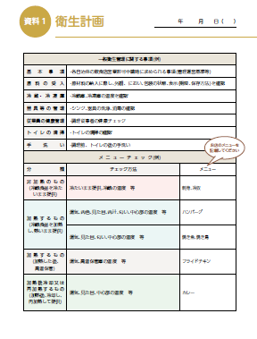
食材の検品(チェック)
表面温度計が便利です。
それほど高額ではありません。一つ用意し、実測値を書くと大変良いと思います。
精肉、鮮魚は意外と温度管理されていません。
ポイントは
決めた温度より高温の場合にどうするか納品業者さんと予め決めておくことが大切です。
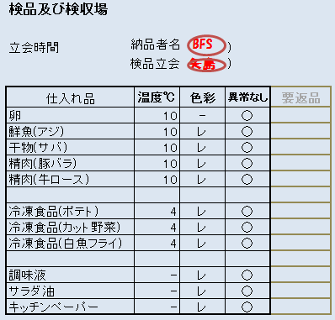

冷蔵庫・冷凍庫の温度管理
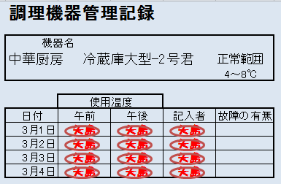
冷蔵庫・冷凍庫は表示されている温度計の温度を
数字で書くことがポイント
○や判子で代用すると
異常を見落とします。
いつ見たのか時間も書きましょう。仕事の終わりにまとめて記入は全くダメ。

トイレの掃除
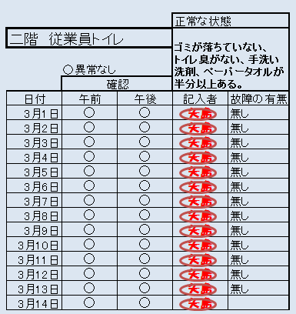
確認時間を書きましょう。
判子がいつも同じ人という
記録は、プロの監視員さんには通用しません。
これをまとめ書きと称します。全然書かれていないもの、一か月分先に書かれたもの。現場には意外と多い書類作成のやっつけ仕事。
これではつける意味がありません。

飲食店では、個別に記録用紙を作るのではなく、初めは一冊の大学ノートに業務日誌というスタイルで書いてみることをお勧めします。
次週はノートの紹介をします。

